jQuery
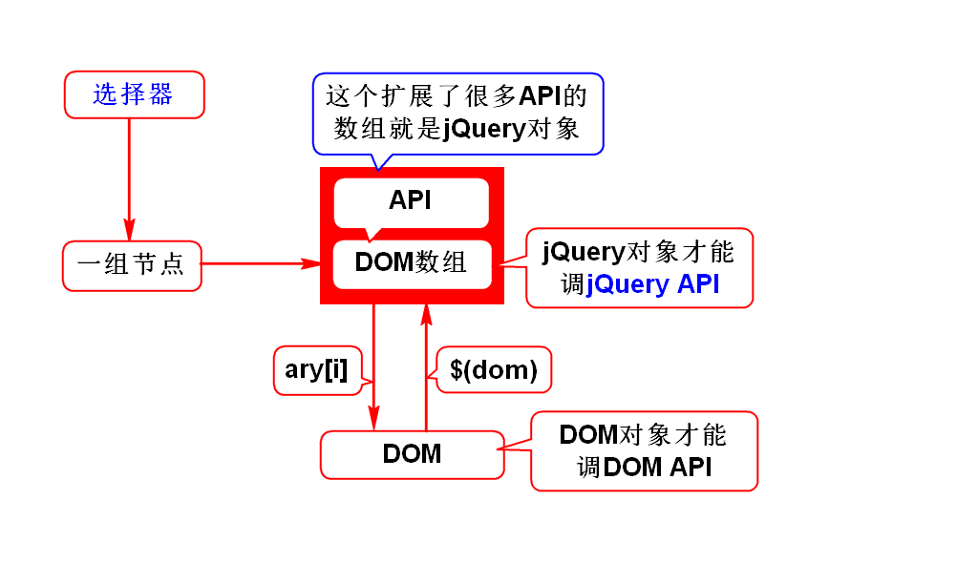
种类 | 名称 | 方法
 | jQuery对象与DOM对象的关系 | jQuery对象本质上是一个DOM对象数组, 它在该数组上扩展了一些操作数组中元素的方法
 | 操作jQuery对象 | obj.length:获取数组的长度 obj[index]:获取数组中某一个DOM对象
 | DOM对象转换为jQuery对象 | $(DOM对象)
jQuery选择器 4大种类 | 基本选择器 | $("标签名") :元素选择器
 |  | $(".class属性名"):类选择器
 |  | $("#id"):id选择器
 |  | $("#id,.importent"):选择器组
 | 层次选择器 $("#d1 .importent") | $("select1 select2"):选择select1 下的所有满足select2子孙元素
 |  | $("select1>select2"):选择select1 下的所有满足select2子元素
 |  | $("select1+select2"):选择select1的下一个弟弟
 |  | $("select1~select2"):选择select1的所有弟弟
 | 基本过滤选择器 (常用在表格和列表) $("tr:first") | :first 第一个元素
 |  | :last 最后一个元系
 |  | :not(selector) 把selector排除在外
 |  | :even挑选偶数行
 |  | :odd 挑选奇数行
 |  | :eq(index):下标等于index的元素
 |  | :gt(index):下标大于index的元素
 |  | :lt(index):下标小于index的元素
 | 内容过滤选择器 $("p:contains('鸡蛋')") | :contains(text) 匹配包含给定文本的元素
 |  | :empty 匹配所有不包含子元素或文本的空元素
 | 可见性过滤选择器 $("input:hidden") | :hidden 匹配所有不可见元素或type为hidden的元素
 |  | :visible 匹配所有的可见元素
 | 属性过滤选择器 $("input[value='你好']") | [attribute] 匹配具有attribute属性的元素
 |  | [attribute=value] 匹配属性等于value的元素
 |  | [attribute !=value] 匹配属性不等于value的元素
 | 状态过滤选择器 $("input:selected") | :enabled 匹配可用的元素
 |  | :disabled 匹配不可用的元素 | .prop("checked",true)
 |  | :checked 匹配选中的checkbox(多选框) | .prop("checked"):判断对象有没有指定的属性,或者改变状态
 |  | :selected 匹配选中的option(下拉选) | removeProp(name)
 | 表单选择器 $(":text") 冒号前面的input可以省略 | :text 匹配文本框
 |  | :password 匹配密码框
 |  | :radio 匹配单选框
 |  | :checkbox 匹配多选框
 |  | :submit 匹配提交按钮
 |  | :reset 匹配重置按钮
 |  | :button 匹配普通按钮
 |  | :file 匹配文件框
 |  | :hidden 匹配隐藏框
读写节点: | 读写节点的HTML内容 | .html():读
 |  | .html("<span>123</span>"):写
 | 读写节点的文本内容 | .text():读
 |  | .text("123"):写
 | 读写节点的value属性值 | .val():读
 |  | .val("abc"):写
 | 读写节点的属性值 | .attr("属性名") :读
 |  | .attr("属性名","属性值") :写
增删节点: | 创建DOM节点 $("<span>你好</span>") | $("节点内容")
 | 插入DOM节点 | parent.append(obj):作为最后一个子节点插入
 |  | parent.prepend(obj):作为第一个子节点插入
 |  | brother.after(obj):作为上一个兄弟节点插入
 |  | brother.before(obj):作为下一个兄弟节点插入
 | 删除DOM节点 | remove():删除节点
 |  | remove(selector) 删除满足selector的节点
 |  | empty():清空节点
样式操作: |  | addClass(" "):追加样式
 |  | removeClass(" "):移除指定样式
 |  | removeClass():移除所有样式
 |  | toggleClass(" "): 切换样式
 |  | hasClass(" "):判断是否有某个样式
 |  | css(" "):读写css的值
 |  | css(" "," "):设置多个样式
遍历节点: |  | children() / children(selector) : 直接子节点
 |  | next() / next(selector) : 下一个兄弟节点
 |  | prev() / prev(selector) : 上一个兄弟节点
 |  | siblings() / siblings(selector) : 所有兄弟
 |  | find(selector) :查找满足选择器的所有后代
 |  | parent() : 父节点

style = "display:none;" | 设置为不可见

<!--
 | readonly:只读,框中的值依然可以提交给服务器.
 | disabled:禁用,框中的值无法提交给服务器.
-->

